Sheet1
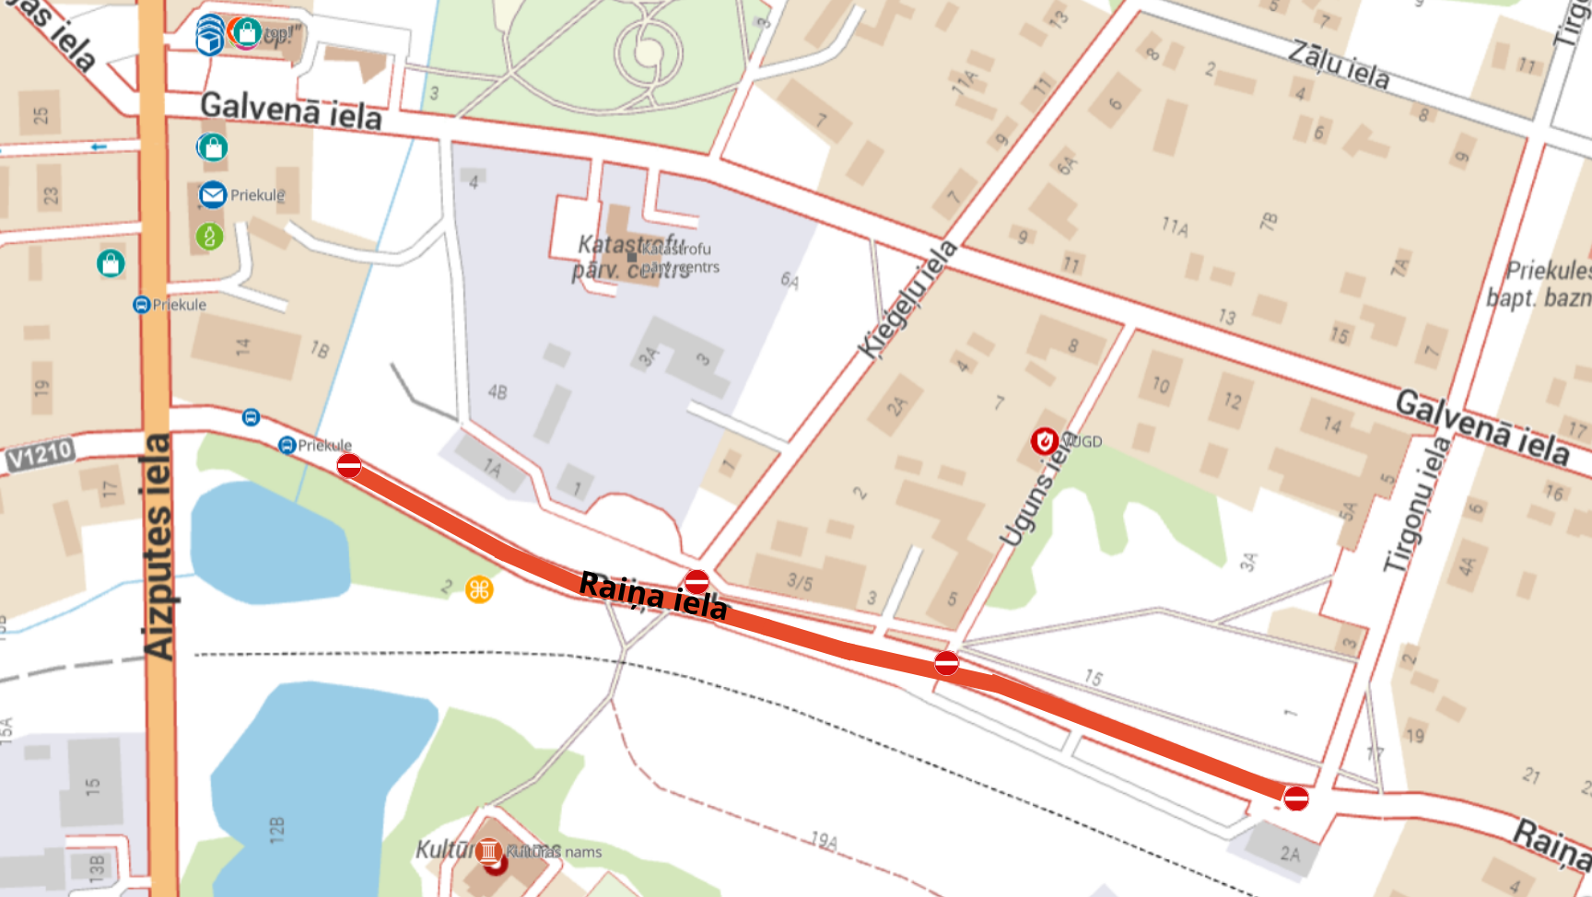
Dienas | Maršruta nosaukums | Maršruta numurs | Maršruta-reisa numurs | Pienākšanas laiks | Reisa izpildes laiks | Reisa nosaukums | Reisa numurs | Sezonalitāte | Uzņēmums | Pieturas nosaukums | Pieturas vienotais kods
1, 2, 3, 4, 5, 6, 7 | Liepāja-Priekule-Aizvīķi | 5340 | 5340-1 | 17:55 | 1 35 | Liepāja (Siena tirgus)-Paplaka-Priekule-Aizvīķi | 1 |  | AS Liepājas autobusu parks | Priekule | 988
1, 2, 3, 4, 5, 6, 7 | Liepāja-Priekule-Vaiņode | 5350 | 5350-10 | 13:30 | 1 30 | Vaiņode-Priekule-Liepāja (Kuršu iela) | 10 |  | AS Liepājas autobusu parks | Priekule | 988
1, 2, 3, 4, 5, 6, 7 | Liepāja-Priekule-Vaiņode | 5350 | 5350-12 | 09:50 | 1 15 | Internātskola-Vaiņode-Priekule-Liepāja (Kuršu iela) | 12 |  | AS Liepājas autobusu parks | Priekule | 988
1, 2, 3, 4, 5, 6 | Liepāja-Priekule-Vaiņode | 5350 | 5350-3 | 09:00 | 1 14 | Liepāja (Siena tirgus)-Priekule-Vaiņode-Internātskola | 3 |  | AS Liepājas autobusu parks | Priekule | 988
1, 2, 3, 4, 5, 6, 7 | Liepāja-Priekule-Vaiņode | 5350 | 5350-5 | 11:50 | 1 10 | Liepāja (Siena tirgus)-Priekule-Vaiņode | 5 |  | AS Liepājas autobusu parks | Priekule | 988
1, 2, 3, 4, 5, 6 | Liepāja-Priekule-Vaiņode | 5350 | 5350-8 | 17:50 | 1 15 | Internātskola-Vaiņode-Priekule-Liepāja (Kuršu iela) | 8 |  | AS Liepājas autobusu parks | Priekule | 988
1, 2, 3, 4, 5, 6, 7 | Liepāja-Priekule-Vaiņode | 5350 | 5350-9 | 12:40 | 1 30 | Liepāja (Siena tirgus)-Priekule-Vaiņode | 9 |  | AS Liepājas autobusu parks | Priekule | 988
1, 2, 4, 5, 6 | Liepāja-Priekule-Plūdoņi | 5365 | 5365-10 | 12:14 | 1 29 | Vienība-Kalēti-Gramzda-Priekule-Liepāja (Kuršu iela) | 10 |  | AS Liepājas autobusu parks | Priekule | 988
1, 2, 4, 5, 6, 7 | Liepāja-Priekule-Plūdoņi | 5365 | 5365-12 | 17:06 | 1 37 | Vienība-Kalēti-Gramzda-Priekule-Paplaka-Liepāja (Kuršu iela) | 12 |  | AS Liepājas autobusu parks | Priekule | 988
1, 2, 4, 5, 6, 7 | Liepāja-Priekule-Plūdoņi | 5365 | 5365-7 | 14:56 | 1 37 | Liepāja (Siena tirgus)-Paplaka-Priekule-Gramzda-Kalēti-Vienība | 7 |  | AS Liepājas autobusu parks | Priekule | 988
1, 2, 4, 5, 6 | Priekule-Plūdoņi | 5967 | 5967-7 | 10:45 | 0 26 | Priekule-Vienība | 7 |  | AS Liepājas autobusu parks | Priekule | 988
1, 2, 3, 4, 5, 6, 7 | Liepāja-Vaiņode-Vībiņi | 6700 | 6700-3 | 14:40 | 1 50 | Liepāja (Siena tirgus)-Vaiņode-Vībiņi | 3 |  | AS Liepājas autobusu parks | Priekule | 988
1, 2, 3, 4, 5, 6, 7 | Liepāja-Vaiņode-Vībiņi | 6700 | 6700-4 | 16:06 | 1 50 | Vībiņi-Vaiņode-Liepāja (Kuršu iela) | 4 |  | AS Liepājas autobusu parks | Priekule | 988
1, 2, 3, 4, 5, 6, 7 | Liepāja-Bunka-Priekule | 6870 | 6870-3 | 16:40 | 1 55 | Liepāja (Siena tirgus)-Bunka-Priekule | 3 |  | AS Liepājas autobusu parks | Priekule | 988
1, 2, 3, 4, 5, 6, 7 | Liepāja-Bunka-Priekule | 6870 | 6870-4 | 16:45 | 1 55 | Priekule-Bunka-Liepāja (Kuršu iela) | 4 |  | AS Liepājas autobusu parks | Priekule | 988
1, 2, 3, 4, 5, 6, 7 | Liepāja-Kalēti-Priekule | 6905 | 6905-11 | 13:25 | 1 25 | Liepāja (Siena tirgus)-Kalēti-Priekule | 11 |  | AS Liepājas autobusu parks | Priekule | 988
1, 2, 3, 4, 5, 6, 7 | Liepāja-Kalēti-Priekule | 6905 | 6905-18 | 14:20 | 1 25 | Priekule-Kalēti-Liepāja (Kuršu iela) | 18 |  | AS Liepājas autobusu parks | Priekule | 988
1, 2, 3, 4, 5, 6, 7 | Liepāja-Kalēti-Priekule | 6905 | 6905-5 | 17:55 | 1 30 | Liepāja (Siena tirgus)-Kalēti-Priekule | 5 |  | AS Liepājas autobusu parks | Priekule | 988
1, 2, 3, 4, 5, 6, 7 | Liepāja-Kalēti-Priekule | 6905 | 6905-6 | 17:55 | 1 30 | Priekule-Kalēti-Liepāja (Kuršu iela) | 6 |  | AS Liepājas autobusu parks | Priekule | 988

 | Shēma no organizatoriem:

